Sheet1
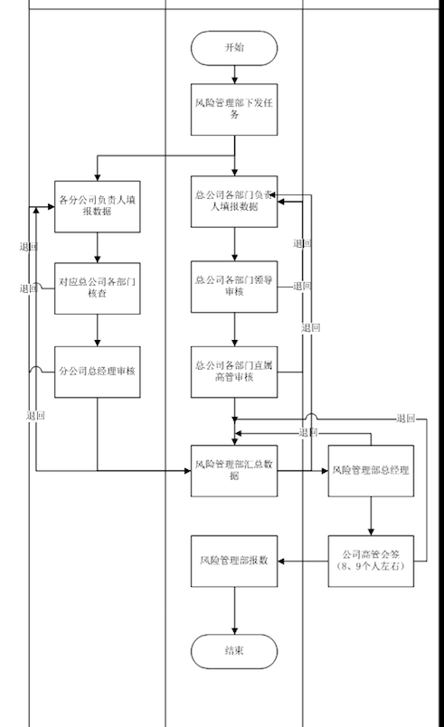
一级菜单 | 二级菜单 | 流程涉及页面 | 功能点
首页 |  | 延用安邦页面
风险综合评级 | 评价项目维护 | 延用安邦页面
 | 指标知识库维护 | 延用安邦页面 | 1.新增案件管理、流动性风险指标得分导入页面
 | 指标采集权限管理
 | 评价计划管理 | 评价计划发起页面 | 1.手动发起任务； 2.删除评价计划； 3.查看流程（汇总、查看各分公司流程）； 4.审批记录详情；
 |  | 分公司负责人采集指标页面 | 1.线上填报指标值 2.当期指标与上期指标对比，设置30%，超过30%，必填原因 3.对于选项的指标，选择渠道、事件类型，必填发生原因 4.按照excel中sheet风格展示
 |  | 对应总公司各部门审批 | 1.填写意见、审批通过 2.填写意见、退回到分公司负责人采集节点
 |  | 分公司总经理审核 | 1.填写意见、审批通过 2.填写意见、退回到分公司负责人采集节点
 |  | 总公司各部门负责人填报数据页面 | 1.线上填报指标值 2.当期指标与上期指标对比，设置30%，超过30%，必填原因 3.对于选项的指标，选择渠道、事件类型，必填发生原因 4.按照excel中sheet风格展示 5.与分公司填报页面差异是指标不同
 |  | 总公司各部门领导审核 | 1.填写意见、审批通过 2.填写意见、退回到总公司各部门负责人填报节点
 |  | 总公司各部门直属高管审核 | 1.填写意见、审批通过 2.填写意见、退回到总公司各部门负责人填报节点
 |  | 风险管理部汇总节点 | 1.汇总各分公司及总公司审核完成的数据，按照列展示，例如总公司所有采集指标，各分公司采集指标 2.查看总公司、各分公司指标当期与上期的差异结果 3.提交到风险管理部总经理审批
 |  | 风险管理部总经理界面页面 | 1.填写意见、审批通过 2.填写意见、退回到风险管理部汇总节点 3.查看总公司、各分公司采集的指标
 |  | 公司高管会签 | 1.风险综合评级报数系统发起流程到OA，在OA系统中会签，会签完成之后，将会签结果反馈到风险综合评级报数系统 2.将结果反馈到风险管理部
 |  | 风险管理部 | 1.报送IRR指标到保监会
 |  | 整改 | 目前需求未讨论
 |  | 附件库 | 业务新提出来的需求
 | 结果查询
绩效考核 | 需求未讨论
系统管理 | 延用安邦页面

